NUMERAL 10 - COTIZACIONES Y LIC
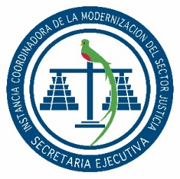

SECRETARÍA EJECUTIVA
INSTANCIA COORDINADORA DE LA MODERNIZACIÓN DEL
SECTOR JUSTICIA

Dirección: | 2da. Calle 8-36 zona 14, Guatemala, Guatemala.
Horario de Atención Sede Central: | 8:00 a 16:00 Horas.
Horario de Atención Centro de Administración de Justicia: | 8:00 a 16:00 Horas.
Teléfono: | 2317-4747
Director o Coordinador: | Jorge Mario Del Cid Cuyun
Encargado de Actualización: | Victoria Abigail Flores
Mes de Actualización: | JUNIO

NUMERAL 10 - COTIZACIONES Y LICITACIONES
MODALIDAD DE CONTRATACIÓN | CANTIDADES | PRECIOS UNITARIOS | MONTOS | RENGLÓN PRESUPUESTARIO | CARACTERÍSTICAS DEL PROVEEDOR | DETALLES DEL PROCESO DE ADJUDICACIÓN | CONTENIDO DEL CONTRATO

Sin Eventos Realizados

